Biểu đồ
Sản lượng bán ra của Hòa Phát
 | Phôi thép | Thép cuộn cán nóng ( HRC ) | Thép thanh | Ống thép đen
Jan-21 | 110,000 | 230,000 | 190,000 | 50,000 | 30,000
Feb-21 | 60,000 | 200,000 | 190,000 | 60,000 | 20,000
Mar-21 | 200,000 | 240,000 | 480,000 | 60,000 | 40,000
Apr-21 | 100,000 | 200,000 | 420,000 | 60,000 | 20,000
May-21 | 40,000 | 210,000 | 360,000 | 64,000 | 30,000
Jun-21 | 20,000 | 220,000 | 220,000 | 40,000 | 40,000
Jul-21 | 10,000 | 200,000 | 380,000 | 50,000 | 40,000
Aug-21 | 60,000 | 300,000 | 230,000 | 50,000 | 30,000
Sep-21 | 100,000 | 200,000 | 360,000 | 40,000 | 60,000
Oct-21 | 110,000 | 200,000 | 440,000 | 80,000 | 40,000
Nov-21 | 110,000 | 210,000 | 280,000 | 60,000 | 50,000
Dec-21 | 70,000 | 200,000 | 380,000 | 60,000 | 40,000
Jan-22 | 10,000 | 230,000 | 380,000 | 50,000 | 40,000
Feb-22 | 15,000 | 250,000 | 450,000 | 80,000 | 35,000
Mar-22 | 20,000 | 300,000 | 510,000 | 70,000 | 30,000
Apr-22 | 40,000 | 270,000 | 300,000 | 50,000 | 30,000
May-22 | 40,000 | 200,000 | 390,000 | 60,000 | 20,000
Jun-22 | 10,000 | 200,000 | 350,000 | 80,000 | 20,000
Jul-22 | 5,000 | 180,000 | 380,000 | 70,000 | 20,000
Aug-22 | 8,000 | 240,000 | 390,000 | 70,000 | 40,000
Sep-22 | 10,000 | 220,000 | 320,000 | 80,000 | 30,000
Oct-22 | 10,000 | 250,000 | 210,000 | 60,000 | 40,000
Nov-22 | 8,000 | 200,000 | 250,000 | 60,000 | 40,000
Dec-22 | 80,000 | 180,000 | 350,000 | 80,000 | 30,000

observed data
Year | Month | Seq | Sale | Y-1 | Y - Yt-1 | r2 | r3 | r4 | Yt-Ymean | (Yt-Ymean)^2 | Yt-1 - Yt | Yt-1 - Y Mean X Y( t- Ymean)
2021 | Jan | 1 | 610,000 |  | 0 |  |  |  | -101,875 | 10,378,515,625
 | Feb | 2 | 530,000 | 610,000 | -80,000 |  |  |  | -181875 | 33,078,515,625 | -101,875 | 18528515625
 | Mar | 3 | 1,020,000 | 530,000 | 490,000 | 610,000 |  |  | 308125 | 94,941,015,625 | -181875 | -56040234375
 | Apr | 4 | 800,000 | 1,020,000 | -220,000 | 530,000 | 610,000 |  | 88125 | 7,766,015,625 | 308125 | 27153515625
 | May | 5 | 704,000 | 800,000 | -96,000 | 1,020,000 | 530,000 | 610,000 | -7875 | 62,015,625 | 88125 | -693984375
 | Jun | 6 | 540,000 | 704,000 | -164,000 | 800,000 | 1,020,000 | 530,000 | -171875 | 29,541,015,625 | -7875 | 1353515625
 | Jul | 7 | 680000 | 540,000 | 140,000 | 704,000 | 800,000 | 1,020,000 | -31875 | 1,016,015,625 | -171875 | 5478515625
 | Aug | 8 | 670000 | 680,000 | -10,000 | 540,000 | 704,000 | 800,000 | -41875 | 1,753,515,625 | -31875 | 1334765625
 | Sep | 9 | 760000 | 670,000 | 90,000 | 680,000 | 540,000 | 704,000 | 48125 | 2,316,015,625 | -41875 | -2015234375
 | Oct | 10 | 870000 | 760,000 | 110,000 | 670,000 | 680,000 | 540,000 | 158125 | 25,003,515,625 | 48125 | 7609765625
 | Nov | 11 | 710000 | 870,000 | -160,000 | 760,000 | 670,000 | 680,000 | -1875 | 3,515,625 | 158125 | -296484375
 | Dec | 12 | 750000 | 710,000 | 40,000 | 870,000 | 760,000 | 670,000 | 38125 | 1,453,515,625 | -1875 | -71484375
2022 | Jan | 13 | 710000 | 750,000 | -40,000 | 710,000 | 870,000 | 760,000 | -1875 | 3,515,625 | 38125 | -71484375
 | Feb | 14 | 830000 | 710,000 | 120,000 | 750,000 | 710,000 | 870,000 | 118125 | 13,953,515,625 | -1875 | -221484375
 | Mar | 15 | 930000 | 830,000 | 100,000 | 710,000 | 750,000 | 710,000 | 218125 | 47,578,515,625 | 118125 | 25766015625
 | Apr | 16 | 690000 | 930,000 | -240,000 | 830,000 | 710,000 | 750,000 | -21875 | 478,515,625 | 218125 | -4771484375
 | May | 17 | 710000 | 690,000 | 20,000 | 930,000 | 830,000 | 710,000 | -1875 | 3,515,625 | -21875 | 41015625
 | Jun | 18 | 660000 | 710,000 | -50,000 | 690,000 | 930,000 | 830,000 | -51875 | 2,691,015,625 | -1875 | 97265625
 | Jul | 19 | 655000 | 660,000 | -5,000 | 710,000 | 690,000 | 930,000 | -56875 | 3,234,765,625 | -51875 | 2950390625
 | Aug | 20 | 748000 | 655,000 | 93,000 | 660,000 | 710,000 | 690,000 | 36125 | 1,305,015,625 | -56875 | -2054609375
 | Sep | 21 | 660000 | 748,000 | -88,000 | 655,000 | 660,000 | 710,000 | -51875 | 2,691,015,625 | 36125 | -1873984375
 | Oct | 22 | 570000 | 660,000 | -90,000 | 748,000 | 655,000 | 660,000 | -141875 | 20,128,515,625 | -51875 | 7359765625
 | Nov | 23 | 558000 | 570,000 | -12,000 | 660,000 | 748,000 | 655,000 | -153875 | 23,677,515,625 | -141875 | 21831015625
 | Dec | 24 | 720000 | 558,000 | 162,000 | 570,000 | 660,000 | 748,000 | 8125 | 66,015,625 | -153875 | -1250234375
 |  | Mean | 711,875 |  |  |  |  | sum | 101875 | 323,124,625,000 | -8125 | 50143359375
EXPLORING DATA PATTERNS WITH AUTOCORRELATION ANALYSIS |  |  |  |  |  |  |  |  | r1 |  | 0.15518272362
Autocorrelation is the correlation between a variable lagged one or more time periods and itself. |  |  |  |  |  |  |  |  |  |  | 0.15798063581
r | 0.15798063581 | Giá trị quá thấp, không sử dụng Naive dc, data fluctuation qúa lớn

Are the data random?
SE(r1) | 0.20412414523
Range of confident |  | 0 ± t × SE(rk) | Khả năng cao là data random
Ho : pi = 0
H1 : pi ~= 0
t test statistics |  | 0.77394389396
t critical |  | 1.711
Cannot reject the lag 1 autocorrelation is significantly different from 0.
Tức là : data có độ tương đồng giống nhau

Do the Data Have a Trend?

Conclude : No Trend

Are the Data Seasonal?
Autocorrelation (r1) |  | 0.15798063581 | < | critical value ( SE ) |  | 0.40008332465
Autocorrelation (r2) |  | -0.19691241735 | < | critical valueSE(2) |  | 0.40994696779
Autocorrelation (r3) |  | -0.31835850479 | < | Critical value SE(3) |  | 0.42481705046
Autocorrelation (r4) |  | 0.026971693132 | < | Critical value SE(4) |  | 0.46142791854

Overall
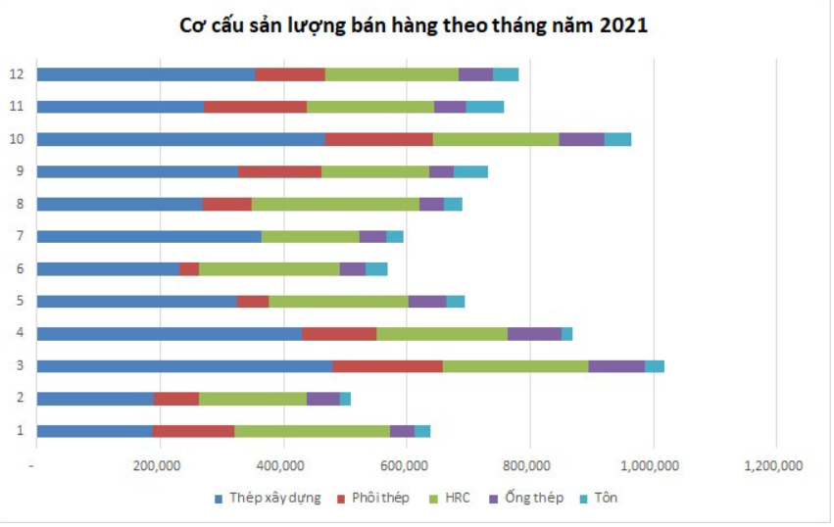
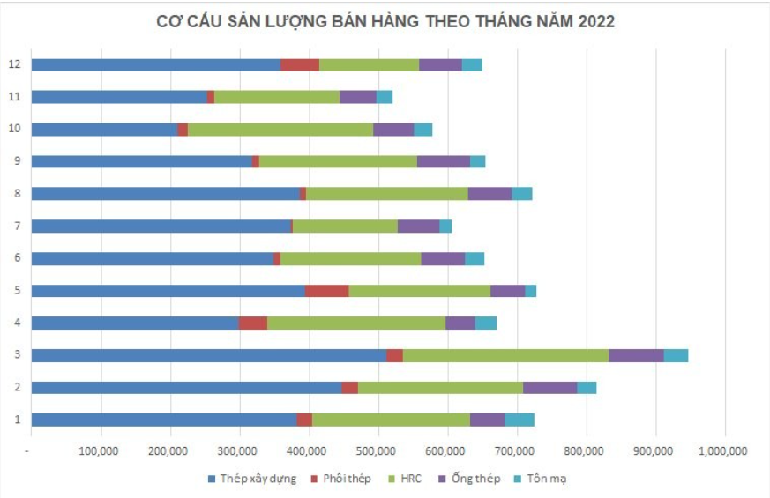

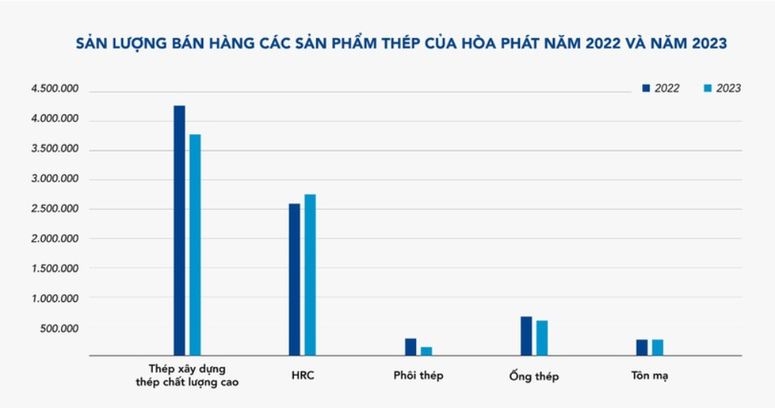

Moving Average
MA : Phôi thép |  |  |  |  |  |  |  | MA : Thép HRC
Year | Month | Seq | Amount of Sale | MA(3) | MA(5) | (D[i]-MA(3))^2 | (D[i]-MA(5))^2 | Year | Month | Seq | Amount of Sale | MA(3) | MA(5) | (D[i]-MA(3))^2 | (D[i]-MA(5))^2
2021 | Jan | 1 | 110,000 |  |  |  |  | 2021 | Jan | 1 | 230,000
 | Feb | 2 | 60,000 |  |  |  |  |  | Feb | 2 | 200,000
 | Mar | 3 | 200,000 |  |  |  |  |  | Mar | 3 | 240,000
 | Apr | 4 | 100,000 | 123333.33333 |  | 544,444,444 |  |  | Apr | 4 | 200,000 | 223333.33333 |  | 544,444,444
 | May | 5 | 40,000 | 120000 |  | 6,400,000,000 |  |  | May | 5 | 210,000 | 213333.33333 |  | 11,111,111
 | Jun | 6 | 20,000 | 113333.33333 | 102000 | 8,711,111,111 | 6,724,000,000 |  | Jun | 6 | 220,000 | 216666.66667 | 216000 | 11,111,111 | 16,000,000
 | Jul | 7 | 10000 | 53333.333333 | 84000 | 1,877,777,778 | 5,476,000,000 |  | Jul | 7 | 200000 | 210000 | 214000 | 100,000,000 | 196,000,000
 | Aug | 8 | 60000 | 23333.333333 | 74000 | 1,344,444,444 | 196,000,000 |  | Aug | 8 | 300000 | 210000 | 214000 | 8,100,000,000 | 7,396,000,000
 | Sep | 9 | 100000 | 30000 | 46000 | 4,900,000,000 | 2,916,000,000 |  | Sep | 9 | 200000 | 240000 | 226000 | 1,600,000,000 | 676,000,000
 | Oct | 10 | 110000 | 56666.666667 | 46000 | 2,844,444,444 | 4,096,000,000 |  | Oct | 10 | 200000 | 233333.33333 | 226000 | 1,111,111,111 | 676,000,000
 | Nov | 11 | 110000 | 90000 | 60000 | 400,000,000 | 2,500,000,000 |  | Nov | 11 | 210000 | 233333.33333 | 224000 | 544,444,444 | 196,000,000
 | Dec | 12 | 70000 | 106666.66667 | 78000 | 1,344,444,444 | 64,000,000 |  | Dec | 12 | 200000 | 203333.33333 | 222000 | 11,111,111 | 484,000,000
2022 | Jan | 13 | 10000 | 96666.666667 | 90000 | 7,511,111,111 | 6,400,000,000 | 2022 | Jan | 13 | 230000 | 203333.33333 | 222000 | 711,111,111 | 64,000,000
 | Feb | 14 | 15000 | 63333.333333 | 80000 | 2,336,111,111 | 4,225,000,000 |  | Feb | 14 | 250000 | 213333.33333 | 208000 | 1,344,444,444 | 1,764,000,000
 | Mar | 15 | 20000 | 31666.666667 | 63000 | 136,111,111 | 1,849,000,000 |  | Mar | 15 | 300000 | 226666.66667 | 218000 | 5,377,777,778 | 6,724,000,000
 | Apr | 16 | 40000 | 15000 | 45000 | 625,000,000 | 25,000,000 |  | Apr | 16 | 270000 | 260000 | 238000 | 100,000,000 | 1,024,000,000
 | May | 17 | 40000 | 25000 | 31000 | 225,000,000 | 81,000,000 |  | May | 17 | 200000 | 273333.33333 | 250000 | 5,377,777,778 | 2,500,000,000
 | Jun | 18 | 10000 | 33333.333333 | 25000 | 544,444,444 | 225,000,000 |  | Jun | 18 | 200000 | 256666.66667 | 250000 | 3,211,111,111 | 2,500,000,000
 | Jul | 19 | 5000 | 30000 | 25000 | 625,000,000 | 400,000,000 |  | Jul | 19 | 180000 | 223333.33333 | 244000 | 1,877,777,778 | 4,096,000,000
 | Aug | 20 | 8000 | 18333.333333 | 23000 | 106,777,778 | 225,000,000 |  | Aug | 20 | 240000 | 193333.33333 | 230000 | 2,177,777,778 | 100,000,000
 | Sep | 21 | 10000 | 7666.6666667 | 20600 | 5,444,444 | 112,360,000 |  | Sep | 21 | 220000 | 206666.66667 | 218000 | 177,777,778 | 4,000,000
 | Oct | 22 | 10000 | 7666.6666667 | 14600 | 5,444,444 | 21,160,000 |  | Oct | 22 | 250000 | 213333.33333 | 208000 | 1,344,444,444 | 1,764,000,000
 | Nov | 23 | 8000 | 9333.3333333 | 8600 | 1,777,778 | 360,000 |  | Nov | 23 | 200000 | 236666.66667 | 218000 | 1,344,444,444 | 324,000,000
 | Dec | 24 | 80000 | 9333.3333333 | 8200 | 4,993,777,778 | 5,155,240,000 |  | Dec | 24 | 180000 | 223333.33333 | 218000 | 1,877,777,778 | 1,444,000,000
Total |  |  | 1,246,000 | 1,064,000 | 924,000 | 45,482,666,667 | 40,691,120,000 | Total |  |  | 5,330,000 | 4,713,333 | 4,264,000 | 36,955,555,556 | 31,948,000,000
Mean |  |  | 51916.666667 | 50666.666667 | 48631.578947 | 2165841269.8 | 2141637894.7 | Mean |  |  | 222083.33333 | 224444.44444 | 224421.05263 | 1759788359.8 | 1681473684.2
RMSE |  |  |  |  |  | 2216.1237992 | 2435.6754595 | RMSE |  |  |  |  |  | 1997.6110221 | 2158.1987489

MA : Thép thanh |  |  |  |  |  |  |  | MA : Ống thép đen
Year | Month | Seq | Amount of Sale | MA(3) | MA(5) | (D[i]-MA(3))^2 | (D[i]-MA(5))^2 | Year | Month | Seq | Amount of Sale | MA(3) | MA(5) | (D[i]-MA(3))^2 | (D[i]-MA(5))^2
2021 | Jan | 1 | 190,000 |  |  |  |  | 2021 | Jan | 1 | 50,000
 | Feb | 2 | 190,000 |  |  |  |  |  | Feb | 2 | 60,000
 | Mar | 3 | 480,000 |  |  |  |  |  | Mar | 3 | 60,000
 | Apr | 4 | 420,000 | 286666.66667 |  | 17,777,777,778 |  |  | Apr | 4 | 60,000 | 56666.666667 |  | 11,111,111
 | May | 5 | 360,000 | 363333.33333 |  | 11,111,111 |  |  | May | 5 | 64,000 | 60000 |  | 16,000,000
 | Jun | 6 | 220,000 | 420000 | 328000 | 40,000,000,000 | 11,664,000,000 |  | Jun | 6 | 40,000 | 61333.333333 | 58800 | 455,111,111 | 353,440,000
 | Jul | 7 | 380000 | 333333.33333 | 334000 | 2,177,777,778 | 2,116,000,000 |  | Jul | 7 | 50000 | 54666.666667 | 56800 | 21,777,778 | 46,240,000
 | Aug | 8 | 230000 | 320000 | 372000 | 8,100,000,000 | 20,164,000,000 |  | Aug | 8 | 50000 | 51333.333333 | 54800 | 1,777,778 | 23,040,000
 | Sep | 9 | 360000 | 276666.66667 | 322000 | 6,944,444,444 | 1,444,000,000 |  | Sep | 9 | 40000 | 46666.666667 | 52800 | 44,444,444 | 163,840,000
 | Oct | 10 | 440000 | 323333.33333 | 310000 | 13,611,111,111 | 16,900,000,000 |  | Oct | 10 | 80000 | 46666.666667 | 48800 | 1,111,111,111 | 973,440,000
 | Nov | 11 | 280000 | 343333.33333 | 326000 | 4,011,111,111 | 2,116,000,000 |  | Nov | 11 | 60000 | 56666.666667 | 52000 | 11,111,111 | 64,000,000
 | Dec | 12 | 380000 | 360000 | 338000 | 400,000,000 | 1,764,000,000 |  | Dec | 12 | 60000 | 60000 | 56000 | 0 | 16,000,000
2022 | Jan | 13 | 380000 | 366666.66667 | 338000 | 177,777,778 | 1,764,000,000 | 2022 | Jan | 13 | 50000 | 66666.666667 | 58000 | 277,777,778 | 64,000,000
 | Feb | 14 | 450000 | 346666.66667 | 368000 | 10,677,777,778 | 6,724,000,000 |  | Feb | 14 | 80000 | 56666.666667 | 58000 | 544,444,444 | 484,000,000
 | Mar | 15 | 510000 | 403333.33333 | 386000 | 11,377,777,778 | 15,376,000,000 |  | Mar | 15 | 70000 | 63333.333333 | 66000 | 44,444,444 | 16,000,000
 | Apr | 16 | 300000 | 446666.66667 | 400000 | 21,511,111,111 | 10,000,000,000 |  | Apr | 16 | 50000 | 66666.666667 | 64000 | 277,777,778 | 196,000,000
 | May | 17 | 390000 | 420000 | 404000 | 900,000,000 | 196,000,000 |  | May | 17 | 60000 | 66666.666667 | 62000 | 44,444,444 | 4,000,000
 | Jun | 18 | 350000 | 400000 | 406000 | 2,500,000,000 | 3,136,000,000 |  | Jun | 18 | 80000 | 60000 | 62000 | 400,000,000 | 324,000,000
 | Jul | 19 | 380000 | 346666.66667 | 400000 | 1,111,111,111 | 400,000,000 |  | Jul | 19 | 70000 | 63333.333333 | 68000 | 44,444,444 | 4,000,000
 | Aug | 20 | 390000 | 373333.33333 | 386000 | 277,777,778 | 16,000,000 |  | Aug | 20 | 70000 | 70000 | 66000 | 0 | 16,000,000
 | Sep | 21 | 320000 | 373333.33333 | 362000 | 2,844,444,444 | 1,764,000,000 |  | Sep | 21 | 80000 | 73333.333333 | 66000 | 44,444,444 | 196,000,000
 | Oct | 22 | 210000 | 363333.33333 | 366000 | 23,511,111,111 | 24,336,000,000 |  | Oct | 22 | 60000 | 73333.333333 | 72000 | 177,777,778 | 144,000,000
 | Nov | 23 | 250000 | 306666.66667 | 330000 | 3,211,111,111 | 6,400,000,000 |  | Nov | 23 | 60000 | 70000 | 72000 | 100,000,000 | 144,000,000
 | Dec | 24 | 350000 | 260000 | 310000 | 8,100,000,000 | 1,600,000,000 |  | Dec | 24 | 80000 | 66666.666667 | 68000 | 177,777,778 | 144,000,000
Total |  |  | 8,210,000 | 7,433,333 | 6,786,000 | 179,233,333,333 | 127,880,000,000 | Total |  |  | 1,484,000 | 1,290,667 | 1,162,000 | 3,805,777,778 | 3,376,000,000
Mean |  |  | 342083.33333 | 353968.25397 | 357157.89474 | 8534920634.9 | 6730526315.8 | Mean |  |  | 61833.333333 | 61460.31746 | 61157.894737 | 181227513.23 | 177684210.53
RMSE |  |  |  |  |  | 4399.2682949 | 4317.8834188 | RMSE |  |  |  |  |  | 641.05127877 | 701.56968945

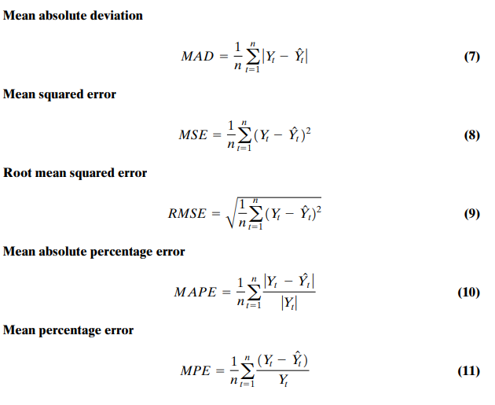
MA : Tôn |  |  |  |  |  |  |  |  |  | MAD | MSE | RMSE | MAPE | MPE
Year | Month | Seq | Amount of Sale | MA(3) | MA(5) | (D[i]-MA(3))^2 | (D[i]-MA(5))^2 | MA(3) | Phôi thép | 32444.444444 | 1,895,111,111 | 43532.873913 | 156% | -1.1955522487
2021 | Jan | 1 | 30,000 |  |  |  |  |  | HRC | 30277.777778 | 1,539,814,815 | 39240.474192 | 14% | -0.030451669908
 | Feb | 2 | 20,000 |  |  |  |  |  | Thép thanh | 67083.333333 | 7,468,055,556 | 86417.912238 | 22% | -0.063208724171
 | Mar | 3 | 40,000 |  |  |  |  |  | Ống thép đen | 9083.3333333 | 158,574,074 | 12592.619826 | 15% | -0.017260251323
 | Apr | 4 | 20,000 | 30000 |  | 100,000,000 |  |  | Tôn | 7222.2222222 | 82,870,370 | 9103.316449 | 22% | -0.043716931217
 | May | 5 | 30,000 | 26666.666667 |  | 11,111,111 |  | MA(5) | Phôi thép | 28566.666667 | 1,695,463,333 | 41176.004339 | 159% | -1.3636286977
 | Jun | 6 | 40,000 | 30000 | 28000 | 100,000,000 | 144,000,000 |  | HRC | 26250 | 1,331,166,667 | 36485.156799 | 12% | -0.022712200507
 | Jul | 7 | 40000 | 30000 | 30000 | 100,000,000 | 100,000,000 |  | Thép thanh | 54666.666667 | 5,328,333,333 | 72995.433647 | 18% | -0.073147443114
 | Aug | 8 | 30000 | 36666.666667 | 34000 | 44,444,444 | 16,000,000 |  | Ống thép đen | 8766.6666667 | 140,666,667 | 11860.297916 | 14% | -0.014061507937
 | Sep | 9 | 60000 | 36666.666667 | 32000 | 544,444,444 | 784,000,000 |  | Tôn | 7583.3333333 | 101,750,000 | 10087.120501 | 23% | -0.032817460317
 | Oct | 10 | 40000 | 43333.333333 | 40000 | 11,111,111 | 0
 | Nov | 11 | 50000 | 43333.333333 | 42000 | 44,444,444 | 64,000,000
 | Dec | 12 | 40000 | 50000 | 44000 | 100,000,000 | 16,000,000
2022 | Jan | 13 | 40000 | 43333.333333 | 44000 | 11,111,111 | 16,000,000
 | Feb | 14 | 35000 | 43333.333333 | 46000 | 69,444,444 | 121,000,000
 | Mar | 15 | 30000 | 38333.333333 | 41000 | 69,444,444 | 121,000,000
 | Apr | 16 | 30000 | 35000 | 39000 | 25,000,000 | 81,000,000
 | May | 17 | 20000 | 31666.666667 | 35000 | 136,111,111 | 225,000,000
 | Jun | 18 | 20000 | 26666.666667 | 31000 | 44,444,444 | 121,000,000
 | Jul | 19 | 20000 | 23333.333333 | 27000 | 11,111,111 | 49,000,000
 | Aug | 20 | 40000 | 20000 | 24000 | 400,000,000 | 256,000,000
 | Sep | 21 | 30000 | 26666.666667 | 26000 | 11,111,111 | 16,000,000
 | Oct | 22 | 40000 | 30000 | 26000 | 100,000,000 | 196,000,000
 | Nov | 23 | 40000 | 36666.666667 | 30000 | 11,111,111 | 100,000,000
 | Dec | 24 | 30000 | 36666.666667 | 34000 | 44,444,444 | 16,000,000
Total |  |  | 815,000 | 718,333 | 653,000 | 1,988,888,889 | 2,442,000,000
Mean |  |  | 33958.333333 | 34206.349206 | 34368.421053 | 94708994.709 | 128526315.79
RMSE |  |  |  |  |  | 463.42164946 | 596.68130153

